Económico
 | EVALUACIÓN FACTOR ECONÓMICO PROPUESTA HABILITADA INVITACIÓN ABIERTA 008-2025
Objeto: Contratar el Servicio integral arrendamiento de Equipos de Cómputo y Gestión de Servicios de TI.

 | Open Group SAS
 | VALOR SIN IVA | IVA | VALOR CON IVA | PUNTAJE OFERENTE 1 (213)
Valor oferta económica para Arrendamiento Equipos de cómputo línea base 36 MESES | $ 11,370,657,960 | 2,160,425,012 | $ 13,531,082,972 | 213
Bolsa de servicios por demanda Equipos de Cómputo | $ 1,308,869,640 | 248,685,232 | $ 1,557,554,872
Valor Total Propuesta Arrendamiento Equipos de cómputo línea base 36 meses | $ 12,679,527,600 | 2,409,110,244 | $ 15,088,637,844
TOTAL PRESUPUESTO EQUIPOS DE CÓMPUTO (ARRIENDO + BOLSA) | $ 12,725,113,644 | 2,417,771,592 | $ 15,142,885,236
CDP VS VALOR OFERTADO | $ 45,586,044 | $ 8,661,348 | $ 54,247,392

Equipos | Valor Unitario Mensual antes de Iva ($) | Valor Unitario Incluido IVA ($)
Valor equipos corporativos 1 | $ 269,662 | $ 320,898
Valor equipos corporativos 2 | $ 327,980 | $ 390,296
Valor equipos ejecutivos | $ 314,910 | $ 374,743
Valor equipos SFF | $ 283,208 | $ 337,018
Valor Monitor Adicional | $ 39,706 | $ 47,250
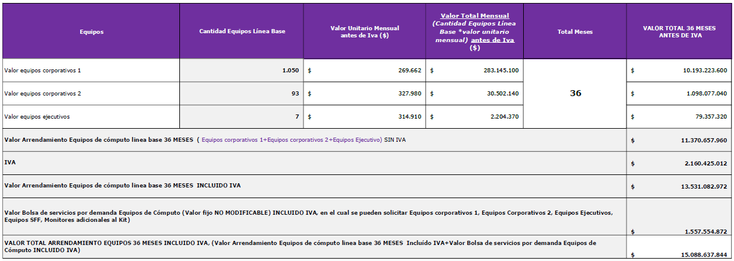

Equipos | Cantidad Equipos Línea Base | Valor Unitario Mensual antes de Iva ($) | Valor Total Mensual (Cantidad Equipos Línea Base *valor unitario mensual) antes de Iva ($) | Total Meses | VALOR TOTAL 36 MESES ANTES DE IVA
Valor equipos corporativos 1 | 1,050 | $ 269,662 | $ 283,145,100 | 36 | $ 10,193,223,600
Valor equipos corporativos 2 | 93 | $ 327,980 | $ 30,502,140 |  | $ 1,098,077,040
Valor equipos ejecutivos | 7 | $ 314,910 | $ 2,204,370 |  | $ 79,357,320
Valor Arrendamiento Equipos de cómputo linea base 36 MESES ( Equipos corporativos 1+Equipos corporativos 2+Equipos Ejecutivo) SIN IVA |  |  |  |  | $ 11,370,657,960
IVA |  |  |  |  | $ 2,160,425,012
Valor Arrendamiento Equipos de cómputo linea base 36 MESES INCLUIDO IVA |  |  |  |  | $ 13,531,082,972
Valor Bolsa de servicios por demanda Equipos de Cómputo (Valor fijo NO MODIFICABLE) INCLUIDO IVA, en el cual se pueden solicitar Equipos corporativos 1, Equipos Corporativos 2, Equipos Ejecutivos, Equipos SFF, Monitores adicionales al Kit) |  |  |  |  | $ 1,557,554,872
VALOR TOTAL ARRENDAMIENTO EQUIPOS 36 MESES INCLUIDO IVA, (Valor Arrendamiento Equipos de cómputo linea base 36 MESES Incluído IVA+Valor Bolsa de servicios por demanda Equipos de Cómputo INCLUIDO IVA) |  |  |  |  | $ 15,088,637,844

 | VALOR SIN IVA | IVA | VALOR CON IVA | PUNTAJE OFERENTE 1 (213)
Valor Oferta económica Gestión Servicios de TI línea base | $ 11,070,116,376 | $ 2,103,322,111 | $ 13,173,438,487 | 224.5
Bolsa de servicios por demanda | $ 2,083,982,746 | $ 395,956,722 | $ 2,479,939,468
Valor Total Propuesta Gestión Servicios de TI línea base | $ 13,154,099,122 | $ 2,499,278,833 | $ 15,653,377,955
TOTAL PRESUPUESTO GESTIÓN SERVICIOS TI (SERVICIOS + BOLSA) | $ 13,198,557,389 | $ 2,507,725,904 | $ 15,706,283,293
CDP VS VALOR OFERTADO | $ 44,458,267 | $ 8,447,071 | $ 52,905,338

VALOR TOTAL DE LA PROPUESTA GESTIÓN DE SERVICIOS DE TI Y EQUIPOS DE COMPUTO | $ 25,833,626,722 | $ 4,908,389,077 | 30,742,015,799
PRESUPUESTO |  |  | 30,849,168,529
 |  | CDP VS VALOR OFERTADO | 107,152,730

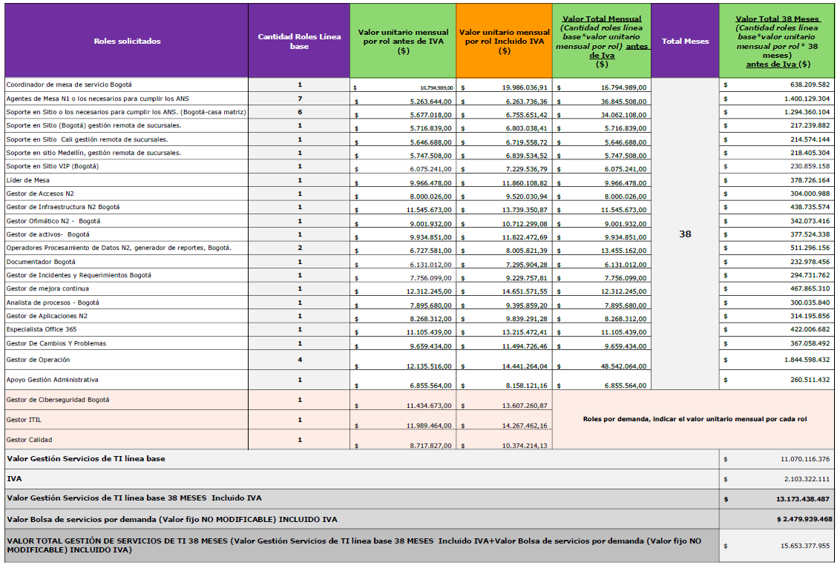
Roles solicitados | Cantidad Roles Línea base | Valor unitario mensual por rol antes de IVA ($) | IVA | Valor unitario mensual por rol Incluido IVA ($) | Valor Total Mensual (Cantidad roles línea base*valor unitario mensual por rol) antes de Iva | Total Meses | Valor Total 38 Meses (Cantidad roles línea base*valor unitario mensual por rol * 38 meses)antes de Iva ($)
Coordinador de mesa de servicio Bogotá | 1 | $ 16,794,989 | $ 3,191,048 | $ 19,986,037 | $ 16,794,989 | 38 | $ 638,209,582
Agentes de Mesa N1 o los necesarios para cumplir los ANS | 7 | $ 5,263,644 | $ 1,000,092 | $ 6,263,736 | $ 36,845,508 |  | $ 1,400,129,304
Soporte en Sitio o los necesarios para cumplir los ANS. (Bogotá-casa matriz) | 6 | $ 5,677,018 | $ 1,078,633 | $ 6,755,651 | $ 34,062,108 |  | $ 1,294,360,104
Soporte en Sitio (Bogotá) gestión remota de sucursales. | 1 | $ 5,716,839 | $ 1,086,199 | $ 6,803,038 | $ 5,716,839 |  | $ 217,239,882
Soporte en Sitio Cali gestión remota de sucursales. | 1 | $ 5,646,688 | $ 1,072,871 | $ 6,719,559 | $ 5,646,688 |  | $ 214,574,144
Soporte en sitio Medellín, gestión remota de sucursales. | 1 | $ 5,747,508 | $ 1,092,027 | $ 6,839,535 | $ 5,747,508 |  | $ 218,405,304
Soporte en Sitio VIP (Bogotá) | 1 | $ 6,075,241 | $ 1,154,296 | $ 7,229,537 | $ 6,075,241 |  | $ 230,859,158
Líder de Mesa | 1 | $ 9,966,478 | $ 1,893,631 | $ 11,860,109 | $ 9,966,478 |  | $ 378,726,164
Gestor de Accesos N2 | 1 | $ 8,000,026 | $ 1,520,005 | $ 9,520,031 | $ 8,000,026 |  | $ 304,000,988
Gestor de Infraestructura N2 Bogotá | 1 | $ 11,545,673 | $ 2,193,678 | $ 13,739,351 | $ 11,545,673 |  | $ 438,735,574
Gestor Ofimático N2 - Bogotá | 1 | $ 9,001,932 | $ 1,710,367 | $ 10,712,299 | $ 9,001,932 |  | $ 342,073,416
Gestor de activos- Bogotá | 1 | $ 9,934,851 | $ 1,887,622 | $ 11,822,473 | $ 9,934,851 |  | $ 377,524,338
Operadores Procesamiento de Datos N2, generador de reportes, Bogotá. | 2 | $ 6,727,581 | $ 1,278,240 | $ 8,005,821 | $ 13,455,162 |  | $ 511,296,156
Documentador Bogotá | 1 | $ 6,131,012 | $ 1,164,892 | $ 7,295,904 | $ 6,131,012 |  | $ 232,978,456
Gestor de Incidentes y Requerimientos Bogotá | 1 | $ 7,756,099 | $ 1,473,659 | $ 9,229,758 | $ 7,756,099 |  | $ 294,731,762
Gestor de mejora continua | 1 | $ 12,312,245 | $ 2,339,327 | $ 14,651,572 | $ 12,312,245 |  | $ 467,865,310
Analista de procesos - Bogotá | 1 | $ 7,895,680 | $ 1,500,179 | $ 9,395,859 | $ 7,895,680 |  | $ 300,035,840
Gestor de Aplicaciones N2 | 1 | $ 8,268,312 | $ 1,570,979 | $ 9,839,291 | $ 8,268,312 |  | $ 314,195,856
Especialista Office 365 | 1 | $ 11,105,439 | $ 2,110,033 | $ 13,215,472 | $ 11,105,439 |  | $ 422,006,682
Gestor De Cambios Y Problemas | 1 | $ 9,659,434 | $ 1,835,292 | $ 11,494,726 | $ 9,659,434 |  | $ 367,058,492
Gestor de Operación | 4 | $ 12,135,516 | $ 2,305,748 | $ 14,441,264 | $ 48,542,064 |  | $ 1,844,598,432
Apoyo Gestión Administrativa | 1 | $ 6,855,564 | $ 1,302,557 | $ 8,158,121 | $ 6,855,564 |  | $ 260,511,432
Gestor de Ciberseguridad Bogotá | 1 | 11,434,673.00 | $ 2,172,588 | $ 13,607,261
Gestor ITIL | 1 | 11,989,464.00 | $ 2,277,998 | $ 14,267,462 | Roles por demanda, indicar el valor unitario mensual por cada rol
Gestor Calidad | 1 | 8,717,827.00 | $ 1,656,387 | $ 10,374,214
Valor Gestión Servicios de TI línea base |  |  |  |  |  |  | $ 11,070,116,376
IVA |  |  |  |  |  |  | $ 2,103,322,111
Valor Gestión Servicios de TI línea base 38 MESES Incluido IVA |  |  |  |  |  |  | $ 13,173,438,487
Valor Bolsa de servicios por demanda (Valor fijo NO MODIFICABLE) INCLUIDO IVA |  |  |  |  |  |  | $ 2,479,939,468
VALOR TOTAL GESTIÓN DE SERVICIOS DE TI 38 MESES (Valor Gestión Servicios de TI línea base 38 MESES Incluido IVA+Valor Bolsa de servicios por demanda (Valor fijo NO MODIFICABLE) INCLUIDO IVA) |  |  |  |  |  |  | $ 15,653,377,955

PUNTAJE EQUIPOS DE COMPUTO | 213
PUNTAJE GESTION SERVICIO TI | 224.5
TOTAL PUNTAJE | 437.5

